Uitleg
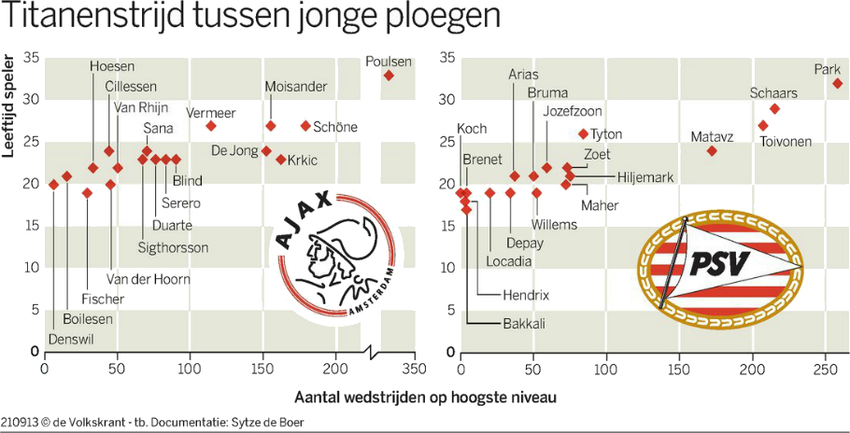
Spreidingsdiagram met een regressielijn
Dit Excel-voorbeeld laat zien hoe je een spreidingsdiagram maakt met daarin een regressielijn.
De stappen zijn eenvoudig:
1. Kies twee variabelen waartussen je een verband veronderstelt
2. Verzamel paarsgewijs data over die twee variabelen, d.w.z. dat voor elke observatie (X, Y) geldt dat X en Y iets zeggen over hetzelfde (object, tijdstap, persoon, ...)
3. Zet deze data in twee kolommen naast elkaar in een werkblad
4. Selecteer de data en voeg via het hoofdmenu Insert een spreidingsdiagram toe
5. Kies zoals hieronder weergegeven een chart layout met een regressielijn

Je kunt daarbij nog kiezen of je de formule met daarin de waarden van de coëfficiënten a en b van de rechte lijn Y = aX + b wilt laten zien.

N.B. In dit voorbeeld gebruiken we data die we hebben afgelezen uit onderstaande grafieken uit de Volkskrant van 13 september 2013.
De data kan dus afleesfouten bevatten.

Model
Diagrammen met assen zoals in de Volkskrant

Ajax
 | Wedstrijden
5 | 20
10 | 21
28 | 18
45 | 20
31 | 22
44 | 24
50 | 22
74 | 24
71 | 23
77 | 23
83 | 23
91 | 23
118 | 27
152 | 24
154 | 27
167 | 23
178 | 27
310 | 33
PSV
 | Wedstrijden
1 | 19
2 | 18
4 | 19
4 | 17
20 | 19
30 | 19
32 | 21
50 | 21
52 | 19
58 | 22
70 | 20
72 | 22
76 | 21
82 | 26
172 | 24
208 | 27
219 | 29
263 | 32

Diagrammen met assen andersom (dus leeftijd als onafhankelijke variabele)

Ajax
20 | 5
21 | 10
18 | 28
20 | 45
22 | 31
24 | 44
22 | 50
24 | 74
23 | 71
23 | 77
23 | 83
23 | 91
27 | 118
24 | 152
27 | 154
23 | 167
27 | 178
33 | 310
PSV
19 | 1
18 | 2
19 | 4
17 | 4
19 | 20
19 | 30
21 | 32
21 | 50
19 | 52
22 | 58
20 | 70
22 | 72
21 | 76
26 | 82
24 | 172
27 | 208
29 | 219
32 | 263

Merk op dat de regressielijnen in deze weergave veel informatiever zijn dan in de vorige twee diagrammen:
Je zou nu antwoord kunnen geven op de vraag "bij welke club spelen de spelers sneller op het hoogste niveau?"

